Feuil1
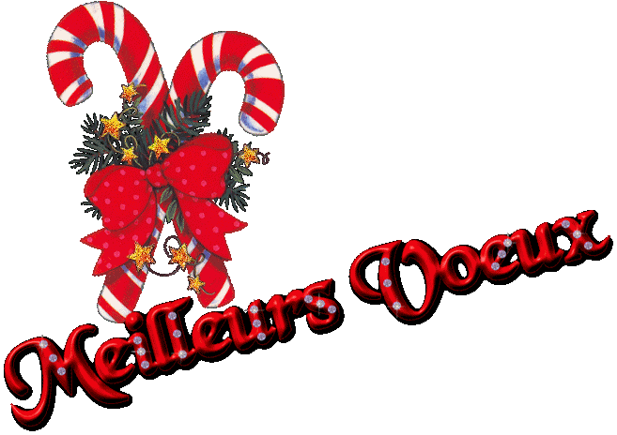

CHAULARDES - CHAULARDONS ET CHAULARDS

LA MUNICIPALITE EST HEUREUSE DE VOUS INVITER

AUX VŒUX DU MAIRE

DIMANCHE 10 JANVIER 2016 à 11H00

à LA SALLE DES FÊTES

POUR UN MOMENT DE CONVIVIALITE

ET PARTAGER LE VERRE DE L'AMITIE

